Bateria y corriende de hardware
Consumo de Corriente [mA] vs Tiempo [ms]
2020-01-15-15-56 |  | 2020-01-16-15-56 |  | 2020-01-16-15-56 |  | 2020-01-21-15-12 |  | 2020-01-22-16-51
% Batería | Corriente | % Batería | Corriente | % Batería | Corriente | % Batería | Corriente | % Batería | Corriente
79 | 0 | 78 | 0 | 76 | 0 | 69 | 0 | 68 | 0
 | 0 |  | 0 |  | 0 |  | 0 |  | 0
 | 0 |  | 0 |  | 0 |  | 0 |  | 0
 | 55.27 |  | 0 |  | 49 |  | 47.37 |  | 21.05
 | 42.11 |  | 42.11 |  | 0 |  | 0 |  | 0
 | 0 |  | 0 |  | 0 |  | 0 |  | 0
 | 0 |  | 0 |  | 0 |  | 0 |  | 0
 | 57.9 |  | 56.3 |  | 48.24 |  | 47.37 |  | 0
 | 52.64 |  | 49.84 |  | 45.62 |  | 34.21 |  | 0
 | 0 |  | 0 |  | 0 |  | 0 |  | 0
 | 0 |  | 0 |  | 0 |  | 0 |  | 0
 | 0 |  | 0 |  | 0 |  | 47.37 |  | 0
 | 44.74 |  | 43.63 |  | 42.11 |  | 42.11 |  | 0
 | 0 |  | 0 |  | 0 |  | 0 |  | 0
 | 0 |  | 0 |  | 0 |  | 0 |  | 44.74
 | 0 |  | 0 |  | 0 |  | 0 |  | 42.11
 | 0 |  | 0 |  | 0 |  | 0 |  | 0
 | 0 |  | 0 |  | 0 |  | 0 |  | 0
 | 0 |  | 0 |  | 0 |  | 0 |  | 44.74
 | 0 |  | 0 |  | 0 |  | 0 |  | 36.84
 | 0 |  | 0 |  | 0 |  | 0 |  | 0
 | 0 |  | 0 |  | 0 |  | 0 |  | 0
 | 0 |  | 0 |  | 3.62 |  | 2.63 |  | 44.74
 | 55.27 |  | 51.89 |  | 48.51 |  | 42.11 |  | 47.37
 | 50 |  | 50 |  | 0 |  | 0 |  | 0
 | 0 |  | 0 |  | 0 |  | 0 |  | 0
 | 0 |  | 0 |  | 0 |  | 0 |  | 0
 | 52.64 |  | 50.21 |  | 43.18 |  | 42.11 |  | 0
 | 36.84 |  | 38.6 |  | 48.91 |  | 47.37 |  | 0
 | 0 |  | 0 |  | 0 |  | 0 |  | 0
 | 0 |  | 0 |  | 0 |  | 0 |  | 0
 | 52.64 |  | 50.21 |  | 45.15 |  | 31.58 |  | 0
 | 42.11 |  | 43.31 |  | 48.39 |  | 47.37 |  | 0
 | 0 |  | 0 |  | 0 |  | 0 |  | 0
 | 0 |  | 0 |  | 0 |  | 0 |  | 47.37
 | 0 |  | 0 |  | 0 |  | 0 |  | 47.37
 | 0 |  | 0 |  | 0 |  | 0 |  | 0
 | 0 |  | 0 |  | 0 |  | 0 |  | 0
 | 0 |  | 0 |  | 0 |  | 0 |  | 47.37
 | 0 |  | 0 |  | 0 |  | 0 |  | 44.74
 | 0 |  | 0 |  | 0 |  | 0 |  | 0
 | 0 |  | 0 |  | 0 |  | 0 |  | 0
 | 0 |  | 0 |  | 0 |  | 0 |  | 44.74
 | 0 |  | 0 |  | 0 |  | 0 |  | 44.74
 | 0 |  | 0 |  | 0 |  | 0 |  | 0
 | 0 |  | 0 |  | 0 |  | 0 |  | 0
 | 0 |  | 0 |  | 0 |  | 0 |  | 0
 | 0 |  | 0 |  | 0 |  | 0 |  | 0
 | 0 |  | 0 |  | 0 |  | 0 |  | 0
 | 0 |  | 0 |  | 46.63 |  | 44.74 |  | 0
 | 57.9 |  | 51.3 |  | 48.12 |  | 47.37 |  | 0
 | 0 |  | 0 |  | 0 |  | 0 |  | 0
 | 0 |  | 0 |  | 0 |  | 0 |  | 0
 | 0 |  | 0 |  | 49.51 |  | 47.37 |  | 0
 | 55.27 |  | 52.36 |  | 39.84 |  | 36.84 |  | 0
 | 44.74 |  | 40.28 |  | 0 |  | 0 |  | 0
 | 0 |  | 0 |  | 0 |  | 0 |  | 0
 | 0 |  | 0 |  | 0 |  | 0 |  | 0
 | 57.9 |  | 55.31 |  | 32.84 |  | 31.58 |  | 0
 | 34.21 |  | 32.45 |  | 46.32 |  | 44.74 |  | 0
 | 0 |  | 0 |  | 0 |  | 0 |  | 47.37
 | 0 |  | 0 |  | 0 |  | 0 |  | 39.48
 | 0 |  | 0 |  | 0 |  | 0 |  | 0
 | 0 |  | 0 |  | 0 |  | 0 |  | 0
 | 0 |  | 0 |  | 0 |  | 0 |  | 0
 | 0 |  | 0 |  | 0 |  | 0 |  | 34.21
 | 0 |  | 0 |  | 0 |  | 0 |  | 0
 | 0 |  | 0 |  | 0 |  | 0 |  | 0
 | 0 |  | 0 |  | 0 |  | 0 |  | 0
 | 52.64 |  | 48.59 |  | 48.39 |  | 47.37 |  | 42.11
 | 42.11 |  | 40.28 |  | 32.64 |  | 31.58 |  | 44.74
 | 0 |  | 0 |  | 0 |  | 0 |  | 0
 | 0 |  | 0 |  | 0 |  | 0 |  | 0
 | 0 |  | 0 |  | 44 |  | 44.74 |  | 0
 | 50 |  | 48 |  | 44 |  | 42.11 |  | 0
 | 50 |  | 48 |  | 0 |  | 0 |  | 0
 | 0 |  | 0 |  | 0 |  | 0 |  | 0
 | 0 |  | 0 |  | 0 |  | 0 |  | 0
 | 50 |  | 48 |  | 38.15 |  | 36.84 |  | 0
 | 52.64 |  | 49.89 |  | 0 |  | 0 |  | 0
 | 0 |  | 0 |  | 0 |  | 0 |  | 44.74
 | 0 |  | 0 |  | 0 |  | 0 |  | 44.74
 | 0 |  | 0 |  | 0 |  | 0 |  | 0

Aplicacion movil
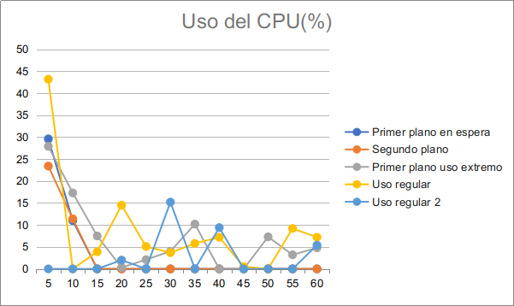
 | Uso de CPU
 | Primer plano en espera | Segundo plano | Primer plano uso extremo | Uso regular | Uso regular 2
5 | 29.6 | 23.4 | 27.9 | 43.2 | 0
10 | 11 | 11.4 | 17.3 | 0 | 0
15 | 0 | 0 | 7.5 | 3.9 | 0
20 | 0 | 0 | 0.3 | 14.5 | 2
25 | 0 | 0 | 2.1 | 5.1 | 0
30 | 0 | 0 | 4 | 3.7 | 15.2
35 | 0 | 0 | 10.2 | 5.8 | 0
40 | 0 | 0 | 0 | 7.2 | 9.4
45 | 0 | 0 | 0 | 0.5 | 0
50 | 0 | 0 | 7.3 | 0 | 0
55 | 0 | 0 | 3.2 | 9.2 | 0
60 | 0 | 0 | 4.8 | 7.2 | 5.4

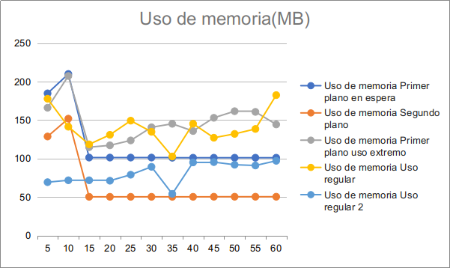

 | Uso de memoria
 | Primer plano en espera | Segundo plano | Primer plano uso extremo | Uso regular | Uso regular 2
5 | 184.8 | 128.7 | 166.1 | 177.8 | 69.3
10 | 210 | 151.9 | 207.4 | 141.4 | 71.8
15 | 101.3 | 50.3 | 114.8 | 118.5 | 71.8
20 | 101.3 | 50.3 | 117.2 | 130.9 | 71.2
25 | 101.3 | 50.3 | 123.6 | 149.3 | 79
30 | 101.3 | 50.3 | 140.7 | 134.8 | 89.3
35 | 101.1 | 50.3 | 145.2 | 102.7 | 54.1
40 | 101.1 | 50.3 | 135.8 | 145.3 | 95
45 | 101.1 | 50.4 | 153 | 127.1 | 95.4
50 | 101.1 | 50.4 | 161.6 | 132.1 | 92
55 | 101.1 | 50.4 | 160.7 | 138.5 | 91
60 | 101.1 | 50.4 | 144.4 | 182.5 | 97.1

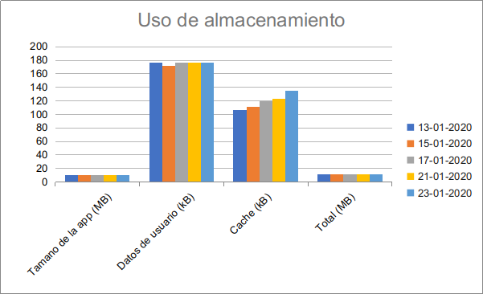

 | Almacenamiento
 | 2020-01-13 | 2020-01-15 | 2020-01-17 | 2020-01-21 | 2020-01-23
Tamano de la app (MB) | 10.87 | 10.87 | 10.87 | 10.87 | 10.87
Datos de usuario (kB) | 176 | 172 | 176 | 176 | 176
Cache (kB) | 106 | 111 | 119 | 123 | 135
Total (MB) | 11.15 | 11.15 | 11.17 | 11.17 | 11.18

